S31-2-3
概要 | アプリケーションプロバイダー：イベントの蓄積。（APP2：見守りアプリ：電力使用量、会話内容）
手順番号 | S31-2-3
パラメータ | T.B.D.
コマンド | curl --include \ -X POST \ -H 'Content-Type: application/json' \ -H 'Accept: application/json' \ -H 'x-xsrf-token:aqE7NhsT-CHY68ZkWXFvgi1xxQc0FE14W7_o' \ -b 'operator_type2_session=84e38465475d448ef16581c8cf5f025b40150088ee09f25b2cbf8844a8e0d437' \ -b '_csrf=WVGhORhrFqiBAjswfyAziZ_Q' \ -d '{"_code":{"_value":1000805,"_ver":1},"app":{"code":{"index":"2_3_1","value":{"_value":1000801,"_ver":2}},"app":{"index":"2_3_2","value":{"_value":1000808,"_ver":5}}},"code":{"index":"3_1_2","value":{"_value":1000805,"_ver":1}},"end":{"index":"3_2_2","value":null},"env":null,"id":{"index":"3_1_1","value":null},"location":{"index":"3_3_1","value":null},"sourceId":null,"start":{"index":"3_2_1","value":null},"thing":null,"userId":{"index":"3_6_1","value":"oss-seminar-user-2_app2_watchover"},"wf":null}' \ 'https://application000002.pxross1.<DNS名>/pxr-block-proxy/pxr-block-proxy/?path=%2Fbook-operate%2Fevent%2Foss-seminar-user-2_app2_watchover'
ポイント |  | C:\work\dsa-personal_data_linkage_module-constructor\utils\cp932_zip_extractor\cp932_zip_extractor.py
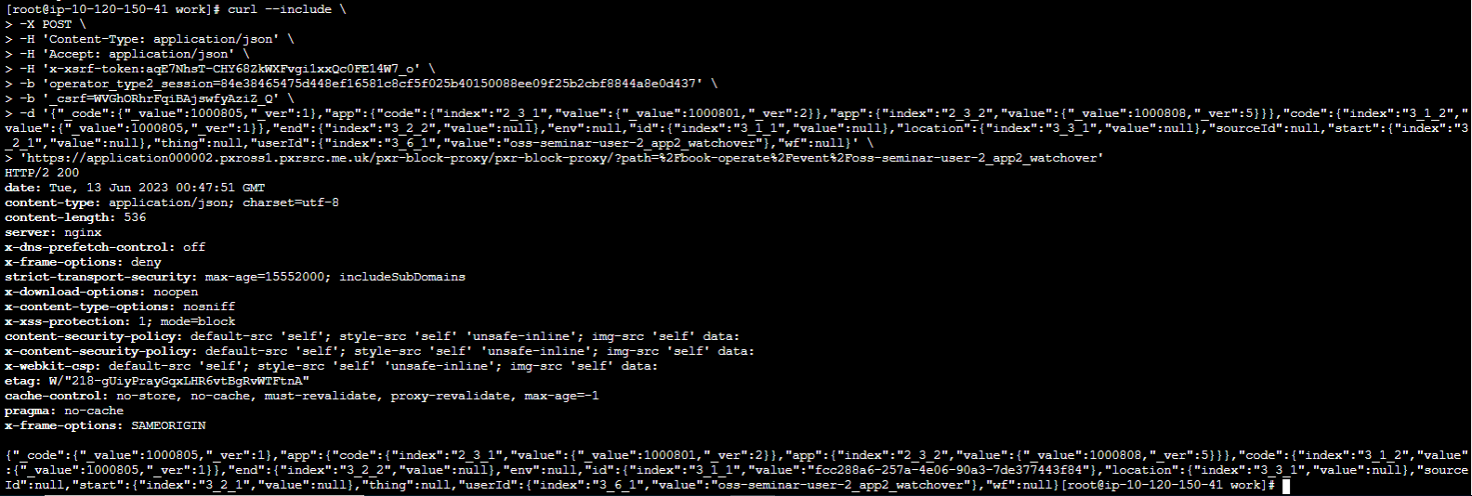
実行結果

<DNS名>

概要 | アプリケーションプロバイダー：イベントの蓄積。（APP2：見守りアプリ：電力使用量、会話内容）
手順番号 | S31-2-3
パラメータ | T.B.D.
コマンド | curl --include \ -X POST \ -H 'Content-Type: application/json' \ -H 'Accept: application/json' \ -H 'x-xsrf-token:aqE7NhsT-CHY68ZkWXFvgi1xxQc0FE14W7_o' \ -b 'operator_type2_session=84e38465475d448ef16581c8cf5f025b40150088ee09f25b2cbf8844a8e0d437' \ -b '_csrf=WVGhORhrFqiBAjswfyAziZ_Q' \ -d '{"_code":{"_value":1000806,"_ver":1},"app":{"code":{"index":"2_3_1","value":{"_value":1000801,"_ver":2}},"app":{"index":"2_3_2","value":{"_value":1000808,"_ver":5}}},"code":{"index":"3_1_2","value":{"_value":1000806,"_ver":1}},"end":{"index":"3_2_2","value":null},"env":null,"id":{"index":"3_1_1","value":null},"location":{"index":"3_3_1","value":null},"sourceId":null,"start":{"index":"3_2_1","value":null},"thing":null,"userId":{"index":"3_6_1","value":"oss-seminar-user-2_app2_watchover"},"wf":null}' \ 'https://application000002.pxross1.<DNS名>/pxr-block-proxy/pxr-block-proxy/?path=%2Fbook-operate%2Fevent%2Foss-seminar-user-2_app2_watchover'
ポイント |  | C:\work\dsa-personal_data_linkage_module-constructor\utils\cp932_zip_extractor\cp932_zip_extractor.py
実行結果

動作確認
概要 | 個人：蓄積件数確認
手順番号 | 動作確認
パラメータ | T.B.D.
コマンド | curl --include \ -X POST \ -H 'Content-Type: application/json' \ -H 'Accept: application/json' \ -d '{"type":0,"loginId":"oss-seminar-user-2","hpassword":"0ef1387d557b620e3f1cc490e0ef1cfea7d49318b5b70b0c4fef06a7a1e50eb0"}' \ 'https://root.pxross1.<DNS名>/operator/operator/ind/login'
ポイント |  | C:\work\dsa-personal_data_linkage_module-constructor\utils\cp932_zip_extractor\cp932_zip_extractor.py
実行結果

概要 | 個人：蓄積件数確認
手順番号 | 動作確認
パラメータ | T.B.D.
コマンド | curl --include \ -X POST \ -H 'Content-Type: application/json' \ -H 'Accept: application/json' \ -H 'x-xsrf-token:nUjUA2CB-6xqvs4yIiret16ptrI5voZhshPI' \ -b 'operator_type0_session=6410296e1e9d6a6e7b983ddba3469d811d5868bc40b4de5a2f6f836a7c769590' \ -b '_csrf=fmTLcEs6FN2FLhry8fYFJSug' \ -d '{"createAt":null}' \ 'https://root.pxross1.<DNS名>/pxr-block-proxy/pxr-block-proxy/ind/?block=$pxr-root-block&path=%2Fbook-manage%2Fctoken'
ポイント
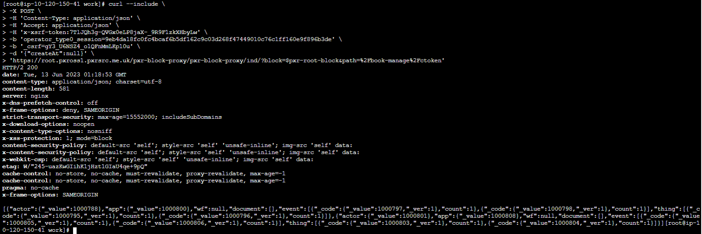
実行結果

<DNS名>

